Sheet1
Quản lý sinh viên

 | Những kiến thức cần sử dụng:
 |  | Spring MVC framework
 |  | Hibernate framework
 |  | PostgreSQL
 |  | Bootstrap

 |  | HTML - CSS - Javascript
 |  | Jquery - Ajax

 | Chú ý: Chức năng Đăng ký, update, xóa, tìm kiếm thì sử dụng ajax để request đến server, không load lại trang (Không sử dụng post submit)

 | Màn hình list:

 |  | Trường hợp load màn hình lần đầu thì hiển thị toàn bộ sinh viên có trong database
 |  | Trường hợp nhập data vào 2 textbox [Mã Sinh Viên] [Họ Tên] thì get ra thông tin những sinh viên khớp với giá trị được nhập vào để tìm kiếm
 |  | Trường hợp tìm kiếm có lỗi thì hiển thị thông báo lỗi màu đỏ tại màn hình

 |  | Click vào link mã sinh viên: chuyển đến màn hình sửa thông tin sinh viên
 |  | Click button Thêm Sinh Viên: Chuyển đến màn hình đăng ký thông tin sinh viên
 |  | Click button Xóa: Thực hiện xóa sinh viên được chọn

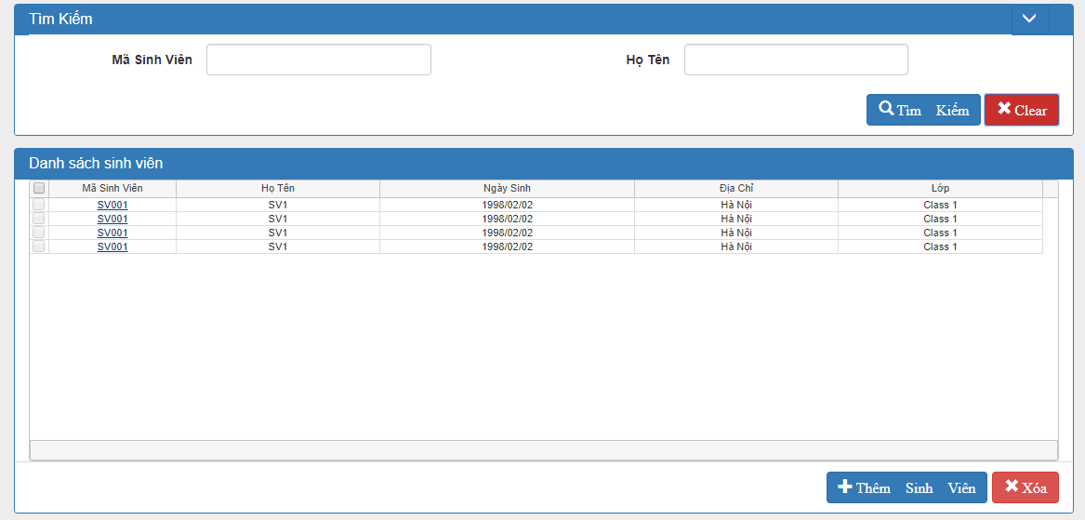

 | Màn hình đăng ký mới thông tin sinh viên

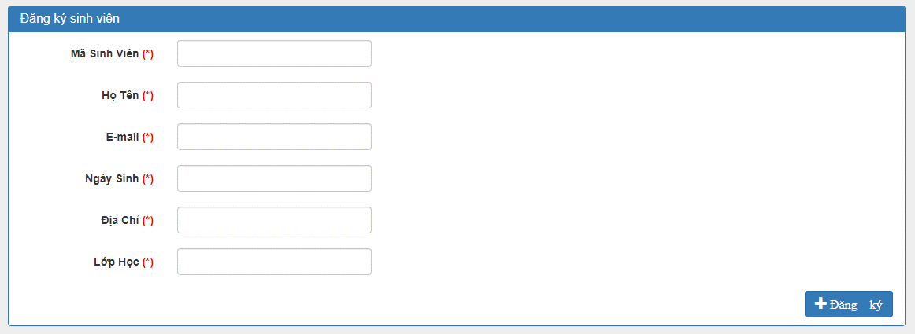

 |  | Trường hợp đăng ký thành công thì hiển thị dialog thông báo "Đăng ký thành công!" và load lại màn hình.
 |  | Trường hợp đăng ký thất bại thì hiển thị message lỗi màu đỏ tại màn hình chính.

 | Màn hình sử thông tin sinh viên

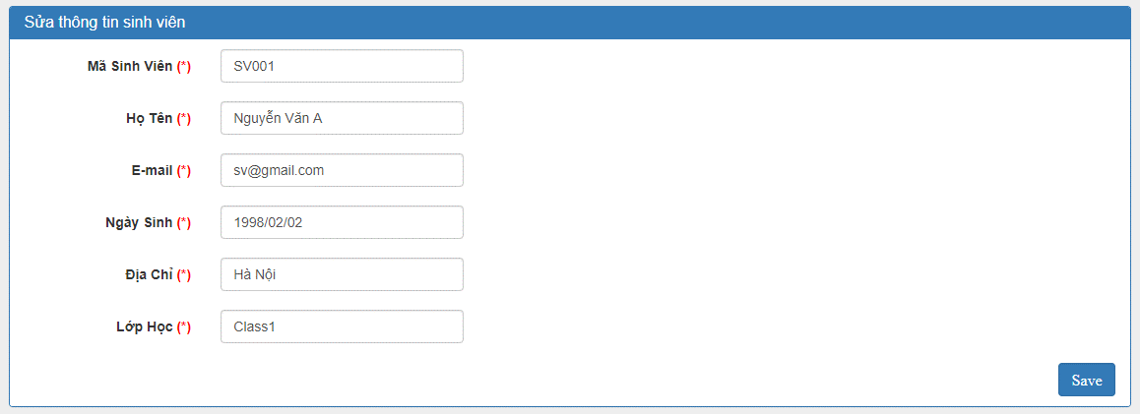

 |  | Trường hợp update thành công thì hiển thị dialog thông báo "Update thành công!" và load lại màn hình với thông tin sinh viên mới được update
 |  | Trường hợp update thất bại thì hiển thị message lỗi màu đỏ tại màn hình chính.

 | Xóa sinh viên

 |  | Trên màn hình list, click button Xóa thì hiển thị dialog confirm với nội dung "Bạn có muốn xóa Sinh Viên?":
 |  |  | Trường hợp nhấn button [Hủy] : Dừng lại không xử lý gì
 |  |  | Trường hợp nhấn button [Đồng Ý] : Xóa thông tin những sinh viên đã được chọn

 |  |  |  | Trường hợp xóa thành công thì hiển thị dialog thông báo "Xóa thành công" và load lại màn hình
 |  |  |  | Trường hợp xóa thất bại thì hiển thị message lỗi màu đỏ tại màn hình

 |  | Trường hợp chưa chọn sinh viên mà click button xóa thì hiển thị thông báo "Vui lòng chọn Sinh Viên muốn xóa!"

